2月对账单
酷维
起止时间：2017年2月01日至2017年2月28日
项 目 |  | 酷维
上月未结算金额 |  | 0
本月销售额 |  | 53791.2
运费 |  | 446
本期结算金额 |  | 54237.2

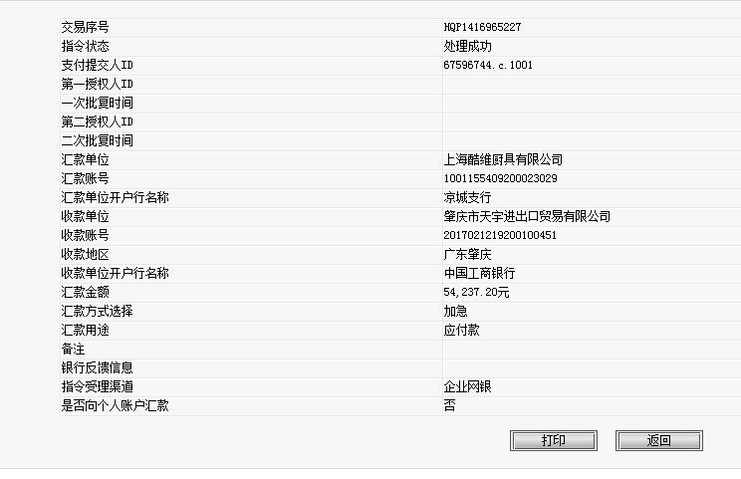
 | 已核对，无误

